Synthèse
 | Nombre total d’espèces | Nombre d’espèces observées après 2000 | Nombre d’espèces mentionnées seulement avant 2000
Cher | 397 | 369 | 28
Eure-et-Loir | 475 | 346 | 129
Indre | 422 | 281 | 141
Indre-et-Loire | 345 | 271 | 74
Loir-et-Cher | 378 | 323 | 55
Loiret | 380 | 315 | 65
Centre-Val de Loire | 579 | 496 | 83
 | Nombre total d’espèces | Nombre d’espèces observées après 2000 | Nombre d’espèces mentionnées seulement avant 2000
Cher | 397 | 369 | 28
Eure-et-Loir | 475 | 346 | 129
Indre | 422 | 281 | 141
Indre-et-Loire | 345 | 271 | 74
Loir-et-Cher | 378 | 323 | 55
Loiret | 380 | 315 | 65

Centre-Val de Loire | 579 | 496 | 83

"Sous-classe" | Nombre d'espèces en Centre-Val de Loire
Mousses | 452
dont sphaignes | 25
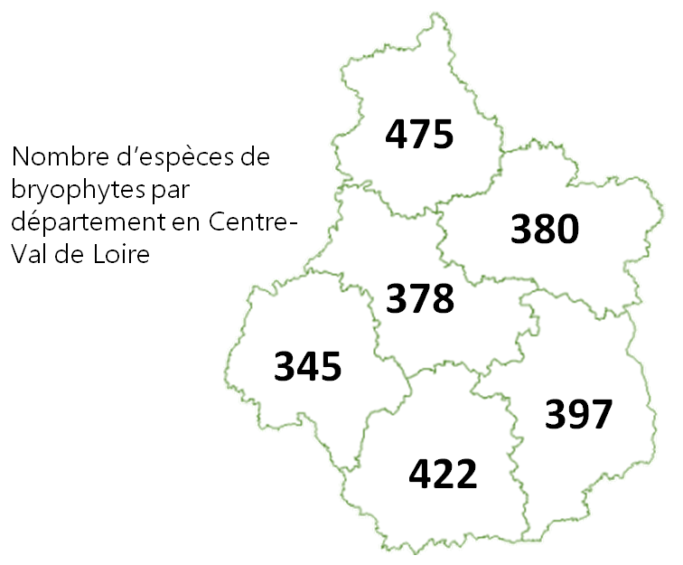
Hépatiques | 136
dont h. à feuilles | 93
dont h. à thalle | 43
Anthocérotes | 4

